关系图
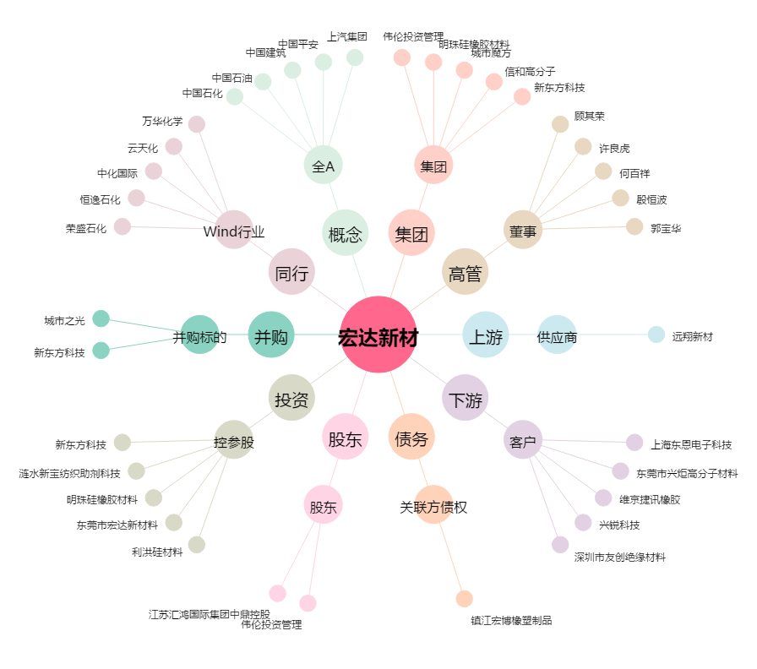
宏达新材[002211.SZ] - 关系概览图

